調査
メニュー構成 に戻る |  |  |  |  |  |  |  | 調査 |  |  |  |  |  | システム | KYOKUTO-４ | 作成者 | 作成日
 |  |  |  |  |  |  |  |  |  |  |  |  |  | 機能 | Googleカレンダーとの連携 | 更新者 | 更新日

 | １．基本仕様／概要

 | １．１ 概要

 | ・ | GoogleアカウントはGoogleドライブと共有する。

 | ・ | Googleカレンダーのイベント項目へのセット
 |  | ・ | タイトル／開始日時／終了日時／終日／場所対応するイベント項目がそのままセットされる
 |  |  | ⇒ | 編集画面に遷移する前にセット可能

 |  | ※添付ファイル
 |  | 現場マスタの添付ファイルパス（Googleドライブのフォルダ）のURLがセットされる
 |  | 管理番号の添付ファイルパス（Googleドライブのフォルダ）のURLがセットされる
 |  | リンクとして、Googleドライブへ遷移可能
 |  |  | ⇒ | Googleカレンダーの添付機能で実現可能

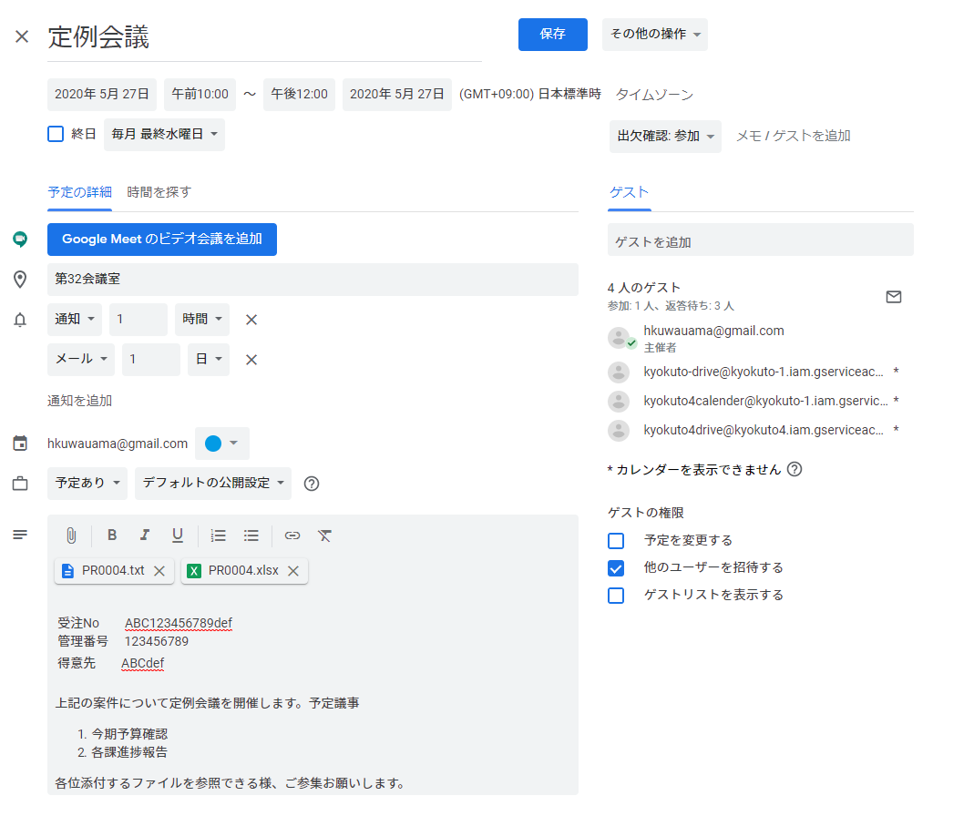
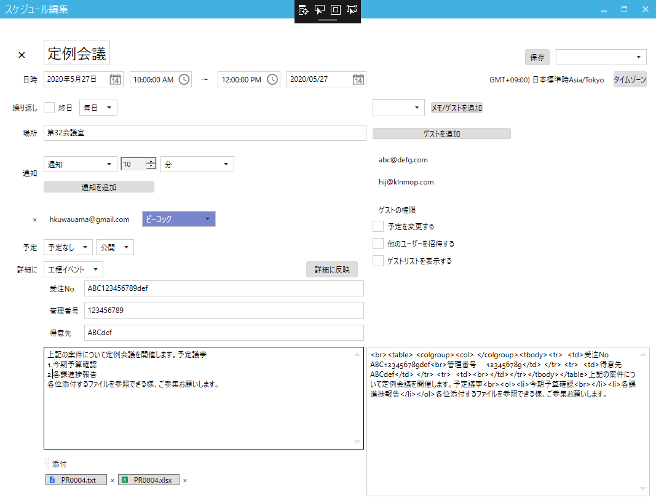

 | ２．Google API コンソールの設定
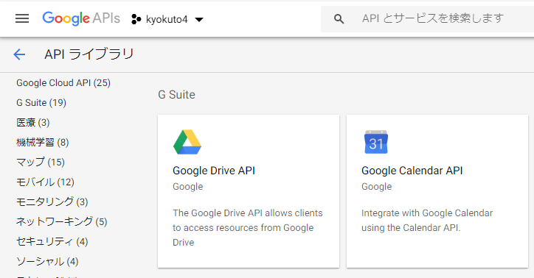
 |  | ２．１ プロジェクトの設定結果

 |  |  |  | ライブラリで選択したGoogle Calendar APIとGoogle Drive APIをAPIキーに設定し、
 |  |  |  | OAuth 2.0 クライアント IDで作成したJSONファイルをアプリケーションに読ませる

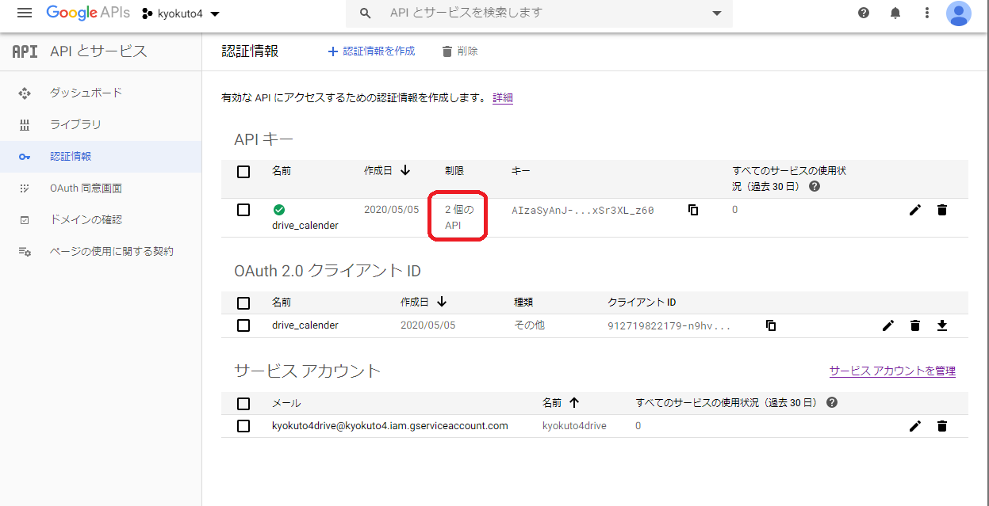

 |  | ２．２ API キーの設定結果

 |  | ・ | windowsアプリの場合、アプリケーションの制限は「なし」
 |  | ・ | API の制限は「キーを制限」を選択して、必要なAPIを選択
 |  | ※ | ここでのJSONファイルやコピー設定になっている項目はアプリケーションに不要

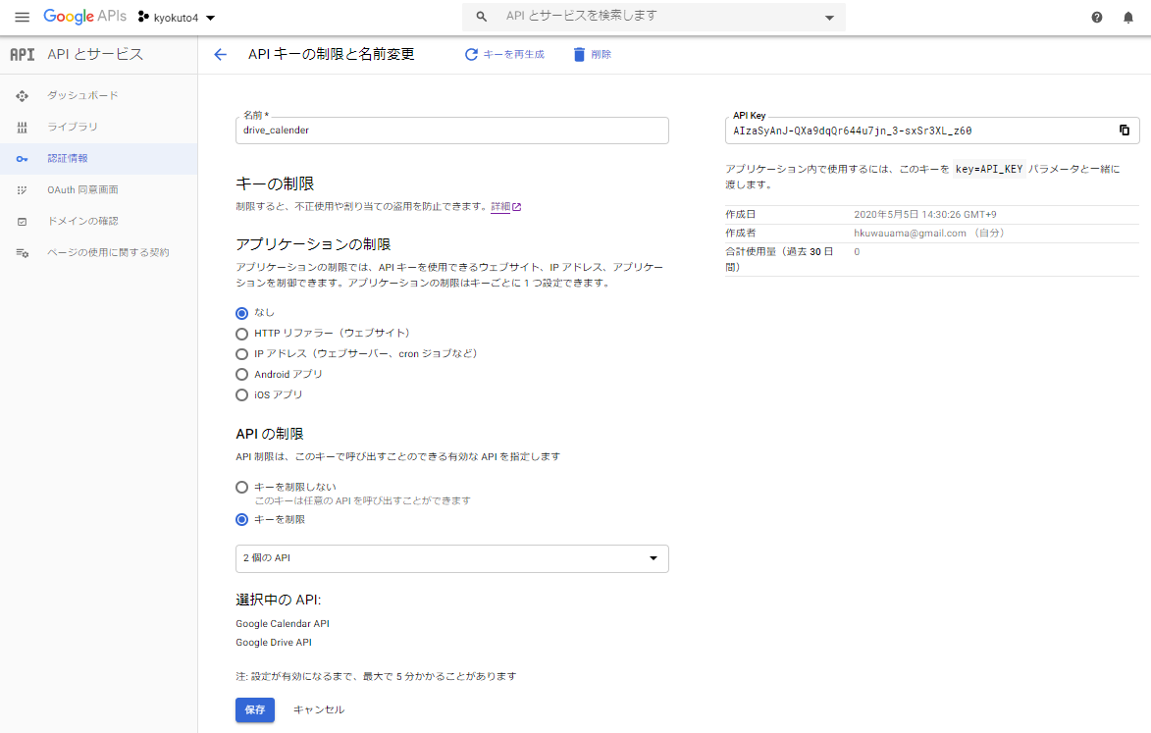

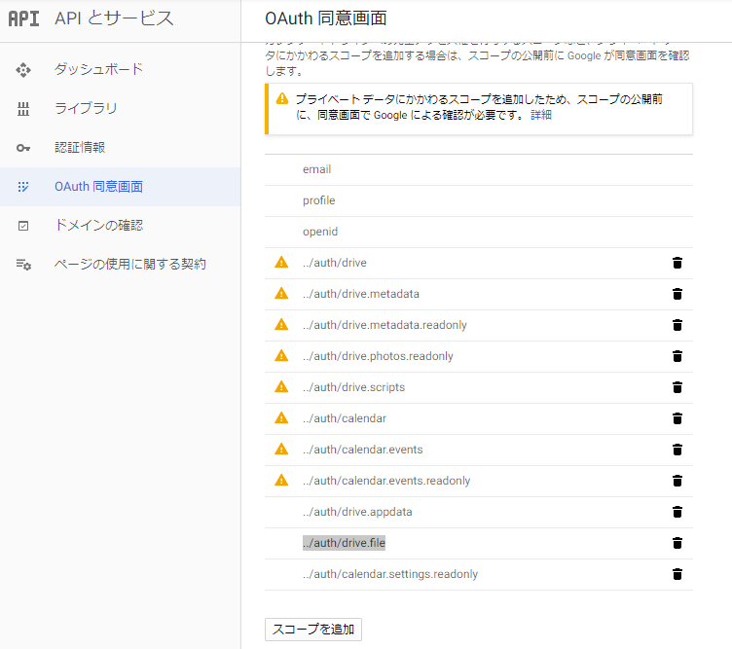
 |  | ２．３ AOAuth 同意画面の設定

 |  | ・ | ユーザーの種類は「外部」

 |  | ２．３．１ 「アプリを編集」に遷移後

 |  | ・ | スコープを追加で必要なAPIを追加
 |  | ※ | 必須なものは
 |  |  | ../auth/calendar
 |  |  | ../auth/calendar.events
 |  |  | ../auth/drive
 |  |  | ../auth/drive.file

 |  | ※ | 「プライベート データにかかわるスコープを追加したため、スコープの公開前に、同意画面で Google による確認が必要です。」の対応にはアプリケーション ホームページとアプリケーション プライバシー ポリシーをwebで作成し、「確認のための送信」をクリック

 |  |  | 後日、Googleから通達される審査結果に対応する
 |  |  | 今回はアプリケーション ホームページに検証用で有る事を記載しているので、検証を継続するか否かを連絡するだけだった

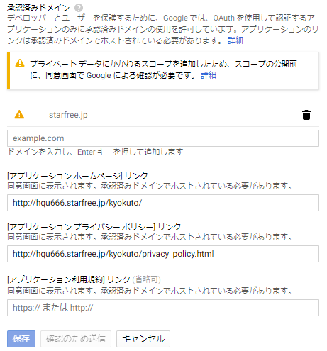

 |  |  |  |  |  |  |  |  |  |  |  |  | 承認済みドメインは「プライベート データにかかわるスコープを追加したため、スコープの公開前に、同意画面で Google による確認が必要です。」の記載は無視して作成したwebページのドメインを記載する

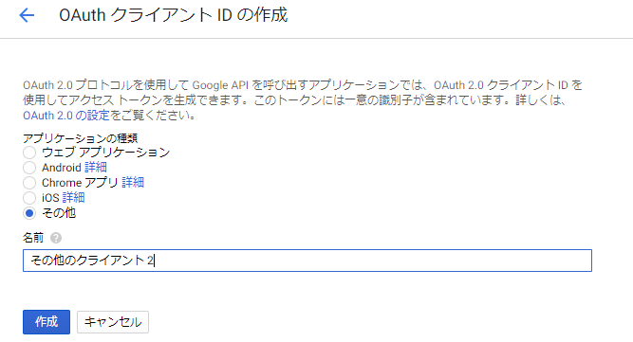
 |  | ２．４ OAuth 2.0 クライアント IDの設定
 |  | ・ | windowsアプリの場合、アプリケーションの種類は「その他」
 |  | ・ | 名前は任意
 |  | ※ | 作成する時に生成されるJSONファイルを
 |  |  | アプリケーションで読み込ませる

 |  | サービスアカウントで認証する方法もあるが、今回は使わない

 | ３．GoogleDriveの構成（仮）

 |  |  | マイドライブ |  | ─ | KSクラウド | ─ | 案件 | ┬ | PR0001 | ┬ | 現場マスタの添付ファイル
 |  |  |  |  |  |  |  |  | │ |  | └ | 管理番号の添付ファイル
 |  |  |  |  |  |  |  |  | ├ | PR0002 | ┬ | 現場マスタの添付ファイル
 |  |  |  |  |  |  |  |  | │ |  | └ | 管理番号の添付ファイル
 |  |  |  |  |  |  |  |  | ├ | PR0003 | ┬ | 現場マスタの添付ファイル
 |  |  |  |  |  |  |  |  | │ |  | └ | 管理番号の添付ファイル
 |  |  |  |  |  |  |  |  | …
 |  |  |  |  |  |  |  |  | └ | PR0nnn | ┬ | 現場マスタの添付ファイル
 |  |  |  |  |  |  |  |  |  |  | └ | 管理番号の添付ファイル

スケジュール管理
プロジェクト名 |  |  |  |  |  |  | スケジュール管理 |  |  |  |  |  |  | 作成日 | 2019-07-17 | 作成者 | 川井

ドキュメント名 |  |  |  |  |  |  | 要件定義書 |  |  |  | 要件番号 | PJ14071 |  | 更新日 |  | 更新者

要求定義

 | 【リクエスト】
 |  |  | カレンダー形式の画面で、予定の閲覧／登録／更新を行う
 |  |  | 登録された予定を、Googleカレンダーへ登録する（Googleカレンダー側の共有設定に従い、共有が可能）
 |  |  | 受注伝票から予定の作成、予定から発注伝票との連携を行う

要件定義

 | 画面イメージ （手組での画面構築）

Googleカレンダーに反映
 |  | スケジュール管理
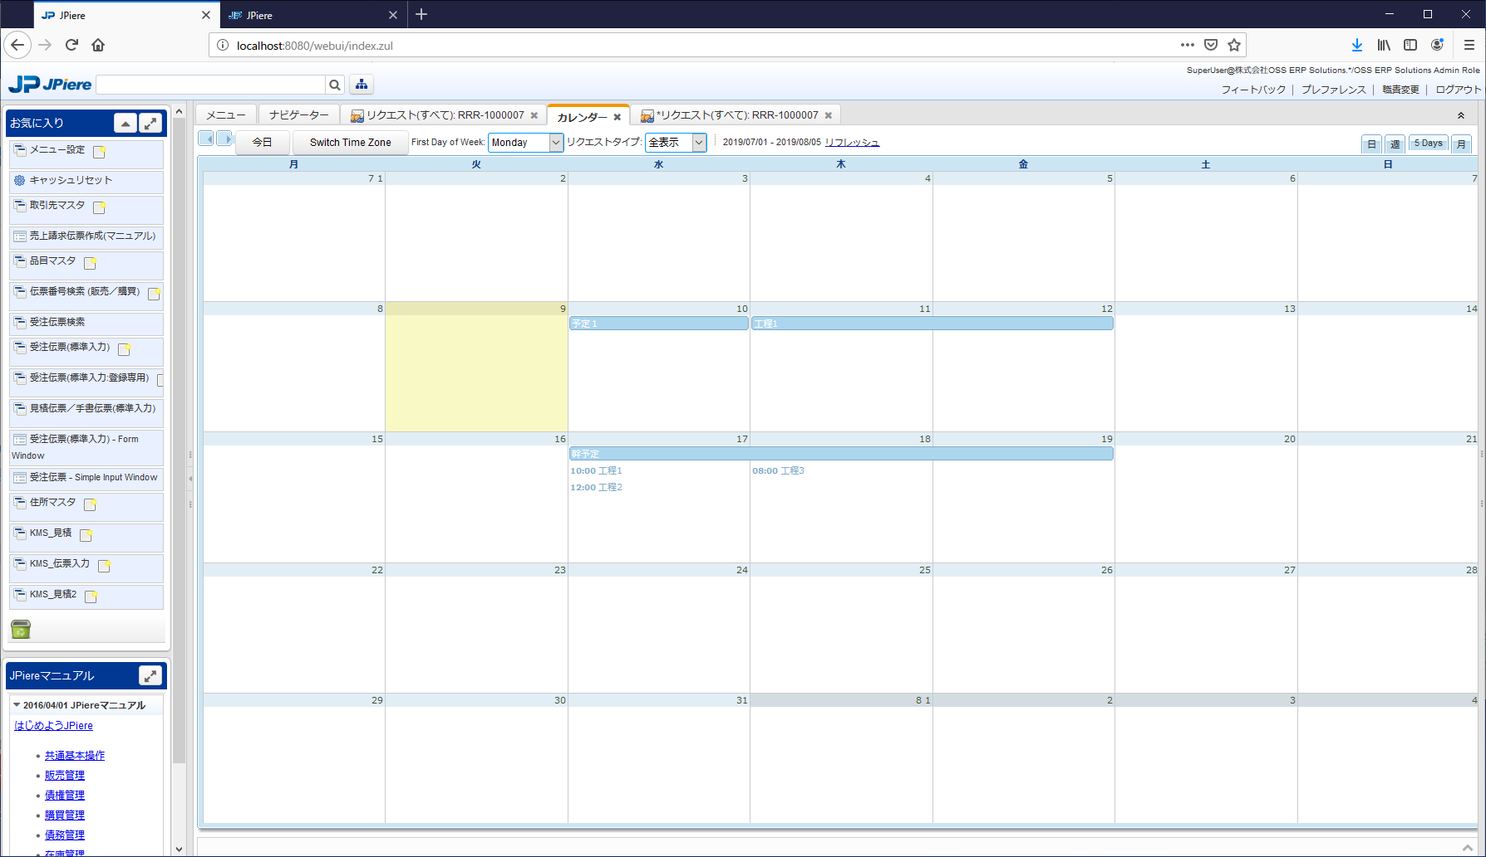

表示切替
日／週／月

終日のイベント

イベントダイアログ

・
・
・
開始日
終了日

タイトル
時刻指定のイベント
・・・

各機能

 |  |  | 【予定の登録・更新・閲覧】

 |  |  |  | カレンダー形式の画面で、登録されたイベント（予定）の閲覧が可能
 |  |  |  |  | 終日のイベント／時間指定のイベント でカレンダー上での表示が異なる

 |  |  |  | カレンダーの空白欄をクリックすると、イベントダイアログが開く（カレンダー上にポップアップ表示）
 |  |  |  |  | イベントダイアログから、イベントの新規登録が可能

 |  |  |  | カレンダー上のイベントをクリックすると、イベントダイアログが開く（カレンダー上にポップアップ表示）
 |  |  |  |  | イベントダイアログから、イベントの参照・更新・削除などが可能

 |  |  | 【カレンダーの表示切替】

 |  |  |  | カレンダーの表示形式の切替が可能
 |  |  |  | ・日 … 単日での表示
 |  |  |  | ・週 … 1週間単位での表示
 |  |  |  | ・月 … 1か月単位での表示

 |  |  | 【イベントの種類】

 |  |  |  | ・工事イベント
 |  |  |  |  | 受注伝票から作成された(幹)イベント
 |  |  |  |  | 予定工期に相当する

 |  |  |  | ・工程イベント
 |  |  |  |  | 工事イベントから派生して作成された(枝葉)イベント
 |  |  |  |  | 工程に相当する

 |  |  |  | ・通常イベント
 |  |  |  |  | 上記以外のイベント
 |  |  |  |  | 汎用的な予定として使用する

 |  |  | 【イベントダイアログ】

 |  |  |  | イベントの各項目の表示／入力を行う
 |  |  |  | ダイアログ下部のボタンから、各機能の呼び出しを行う

 |  |  |  | イベントの項目
 |  |  |  |  | ・開始日時
 |  |  |  |  | ・終了日時
 |  |  |  |  | ・終日 |  |  |  |  | ※終日の場合、時刻指定は不可となる
 |  |  |  |  | ・タイトル
 |  |  |  |  | ・場所
 |  |  |  |  | ・受注No（参照項目）
 |  |  |  |  | ・管理番号（参照項目）
 |  |  |  |  | ・得意先（参照項目）
 |  |  |  |  | ・詳細
 |  |  |  |  | ・色

 |  |  |  | イベントの各機能
 |  |  |  |  | ・イベントのコピー

 |  |  |  |  |  | 対象のイベントの情報を引き継いだ状態で、イベントダイアログを開く

 |  |  |  |  |  | ※通常イベントの場合のみ表示される機能

 |  |  |  |  | ・工程イベントを作成

 |  |  |  |  |  | 工事イベントの情報を引き継いだ状態で、イベントダイアログを開く

 |  |  |  |  |  | ※工事イベントの場合のみ表示される機能

 |  |  |  |  | ・発注伝票を作成

 |  |  |  |  |  | 工程イベントの情報を引き継いだ状態で、発注伝票画面を開く

 |  |  |  |  |  | ※工程イベントの場合のみ表示される機能

 |  |  | 【受注伝票との連携】

 |  |  |  | 受注伝票から工事イベントが作成される

 |  |  |  | 受注登録時、予定工期FROMまたは予定工期TOが入力されている場合、工事イベントデータが作成される

 |  |  |  |  | 予定工期FROMが未入力の場合は、予定工期TOの日付を開始日／終了日とする
 |  |  |  |  | 予定工期TOが未入力の場合は、予定工期FROMの日付を開始日／終了日とする

 |  |  |  |  | 受注変更時、予定工期の変更があっても、イベントデータの変更は行わない（初回の登録のみ、連携する）

 |  |  |  | 工事イベントの項目
 |  |  |  |  | ・開始日時 |  |  |  | 受注の予定工期FROM
 |  |  |  |  | ・終了日時 |  |  |  | 受注の予定工期TO
 |  |  |  |  | ・終日 |  |  |  | TRUE |  |  |  | 連携フロー
 |  |  |  |  | ・タイトル |  |  |  | 受注の工事名
受注No
明細を引継
受注の情報
 |  |  |  |  | ・場所 |  |  |  | 現場マスタの住所
 |  |  |  |  | ・受注No（参照項目） |  |  |  | 受注の受注No
 |  |  |  |  | ・管理番号（参照項目） |  |  |  | 受注の管理番号
 |  |  |  |  | ・得意先（参照項目） |  |  |  | 受注の得意先
 |  |  |  |  | ・詳細 |  |  |  | 受注のメモ

 |  |  | 【発注伝票との連携】

 |  |  |  | 工程イベントから発注伝票への連携が可能

 |  |  |  | 工程イベントダイアログの「発注を作成」ボタン押下
 |  |  |  |  | 新規発注伝票画面が開く
 |  |  |  |  |  | 工程イベントの受注Noがセットされた状態

 |  |  |  | 《受注伝票～スケジュール～発注伝票への連携フロー》
 |  |  |  | 1. 受注伝票登録時、工事イベントが作成される
 |  |  |  | 2. 工事イベントを参照（ポップアップ）
 |  |  |  | 3. 工事イベントダイアログから「枝葉を作成」ボタン押下
 |  |  |  | 4. 工程イベントダイアログが、新規作成モードで開く（ポップアップ）
 |  |  |  | 工事イベントの情報が、初期値として引き継がれた状態
 |  |  |  | 5. 工程イベントデータを保存

 |  |  |  | 6. 工程イベントデータダイアログから「発注を作成」ボタン押下
 |  |  |  | 7. 発注画面が開く
 |  |  |  | 工程イベントの受注伝票がセットされた状態
 |  |  |  |  | 仕入先を選択
 |  |  |  | 8. 「既存伝票から明細引継」ボタン押下
 |  |  |  | 受注伝票の明細を選択し、明細を引き継ぐ
 |  |  |  | 工事イベントの情報が、初期値として引き継がれた状態

 |  |  | 【Googleカレンダーとの連携】

 |  |  |  | 登録済のイベントデータを、Googleカレンダーに登録が可能
 |  |  |  | Googleカレンダーの共有設定に従い、イベントデータの共有が可能

 |  |  |  | スケジュール管理画面の「Googleカレンダーに反映」ボタン押下 ※反映は手動で行う

 |  |  |  |  | 利用会社ごとに、Googleカレンダーへの最終反映日時を保持
 |  |  |  |  | 最終反映日時以降に作成／更新／削除されたイベントデータを対象とし、Googleカレンダーへの登録／更新／削除を行う
 |  |  |  |  | 処理後に、該当の利用会社の最終反映日時を更新

 |  |  |  |  | ※予め、利用会社ごとのGoogleアカウントの認証を通しておく

 |  |  |  |  | 販売管理システム → Googleカレンダーへの1方向の反映となる
 |  |  |  |  | （Googleカレンダー側でイベントが変更されていても、販売管理側のイベントで上書きされる）

 |  |  |  |  | Googleカレンダーのイベント項目へのセット

 |  |  |  |  |  | ・タイトル／開始日時／終了日時／終日／場所
 |  |  |  |  |  |  | 対応するイベント項目がそのままセットされる

 |  |  |  |  |  | ・詳細
 |  |  |  |  |  |  | 下記のようなイメージで、Googleカレンダーに無い項目を結合してセット
 |  |  |  |  |  |  | 管理番号：xxxxxxxxx
 |  |  |  |  |  |  | 得意先：ｘｘｘｘｘｘｘ
 |  |  |  |  |  |  | 添付ファイル：XXXXXXXX
 |  |  |  |  |  |  | メモ：ｘｘｘｘｘｘｘｘ

 |  |  |  |  |  |  | ※添付ファイル
 |  |  |  |  |  |  |  | 現場マスタの添付ファイルパス（Googleドライブのフォルダ）のURLがセットされる
 |  |  |  |  |  |  |  | 管理番号の添付ファイルパス（Googleドライブのフォルダ）のURLがセットされる
 |  |  |  |  |  |  |  | リンクとして、Googleドライブへ遷移可能

 |  |  |  | Googleカレンダーとの連携イメージ

カレンダー仕様
メニュー構成 に戻る |  |  |  | 機能概要 | 課題 | 要件番号 PJ14071 相当 | 作成者 |  | 作成日
 |  |  |  |  | 機能 | スケジュールリスト | 更新者 |  | 更新日

 | １．基本仕様／概要

 | １．１ 概要

 | ・ | カレンダー形式の画面で、予定の閲覧／登録／更新を行う
 |  | ・ | 特定のGoogleアカウントでGoogleカレンダーとGoogleドライブを使用する
 |  | ・ | 本日以降の登録してあるスケジュールをリストアップする

 | ・ | 登録された予定を、Googleカレンダーへ登録する（Googleカレンダー側の共有設定に従い、共有が可能）

 | ・ | 受注伝票から予定の作成、予定から発注伝票との連携を行う
 |  | ※本番作成で実施

 | ２．画面仕様

 |  | ２．１ スケジュールリスト |  |  |  |  |  | webでは
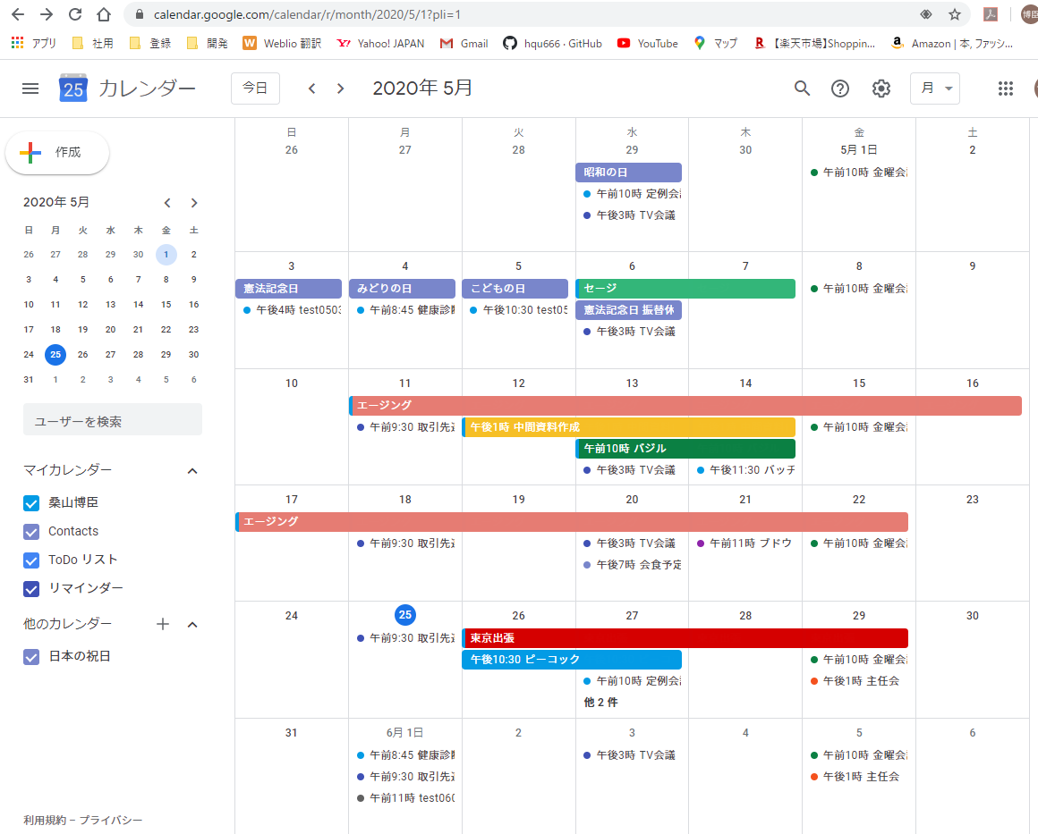
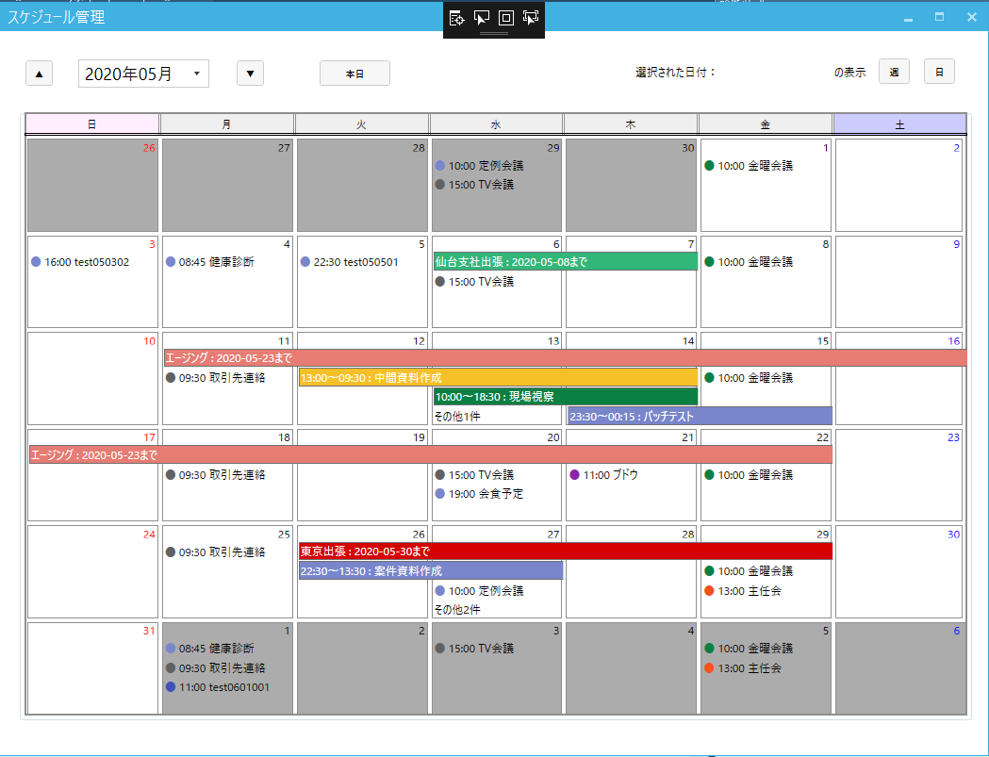

 | ３．処理概要

 | ３．１ 起動時

 |  | アプリケーションに登録されたGoogleカレンダに接続し、本日を含む月のスケジュールをカレンダ表示する。
 |  | ・ | 設定されたスケジュールは以下のボタンで表示し、クリックすると編集画面に遷移する

 | ３．１．１ 数日に渡るスケジュール

 |  | 設定したカラーを背景色に、開始日から終了日までの長さでボタン表示する

 |  | ・ | 翌週以降への継続も対応

 | ３．１．２ 日中完結のスケジュール
 |  | その日の中で開始～終了時刻が設定された日中完結のスケジュールは設定したカラーのアイコン付きボタンで表示

 | ３．１．３ その日の枠に収まらなくなった時 ： 試作中

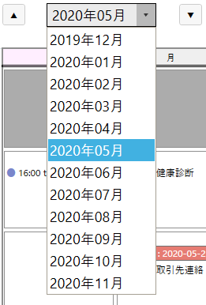
 |  | その他○○件」で表示して、クリックするとダイアログでその日のスケジュールリストをダイアログ表示し
 |  | その項目をクリックする事で既存スケジュールの編集画面に遷移する

 | ３．２ 対象年月の切替
 |  | 対象月の表示部は本日を中心に前後半年分のコンボリストになっている
 |  | 前後一年切り替えは左右にある▲で前年、▲で翌年に切替わる

 | ３．３ 新規スケジュールの作成 ： 試作中
 |  | 日付ラベルなど各日の枠で余白になっている部分をクリックするとその日を対象として
 |  | 更にもう一度クリック（ダブルクリック）すると新規スケジュールを作成する

 | ３．４ 日別、週別表示への切替 ： 試作中

GoogleDriveブラウザ仕様
メニュー構成 に戻る |  |  |  | 機能概要 | 課題 | 要件番号 PJ14071 相当 |  |  | 作成者 | 作成日
 |  |  |  |  | 機能 | GoogleDriveブラウザ |  |  | 更新者 | 更新日

 | １．基本仕様／概要

 | １．１ 概要

 | ・ | スケジュール編集から遷移し添付するファイルの選択を行う

 | ・ | PCのファイルをGoogleDriveに登録する ： 試作中

 | ２．画面仕様

 |  | ２．１ スケジュールリスト
 |  |  |  |  |  |  |  | webでは
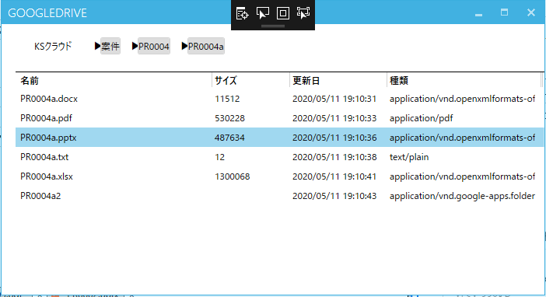
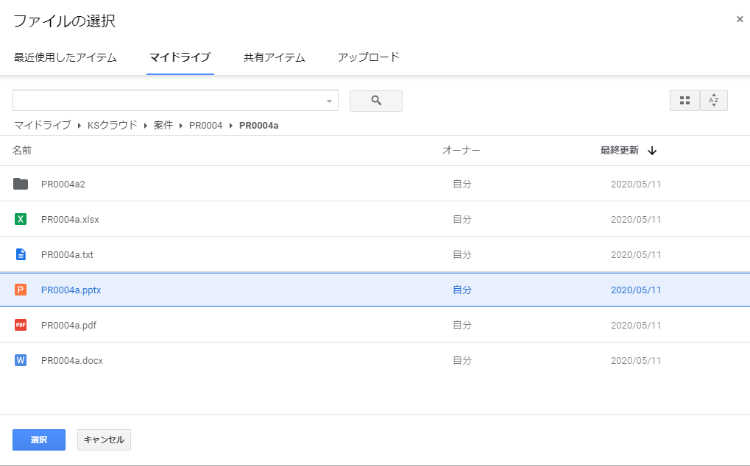

登録するファイルをドロップ

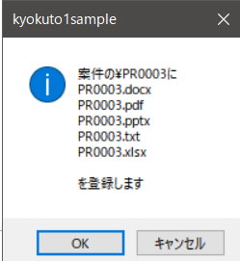
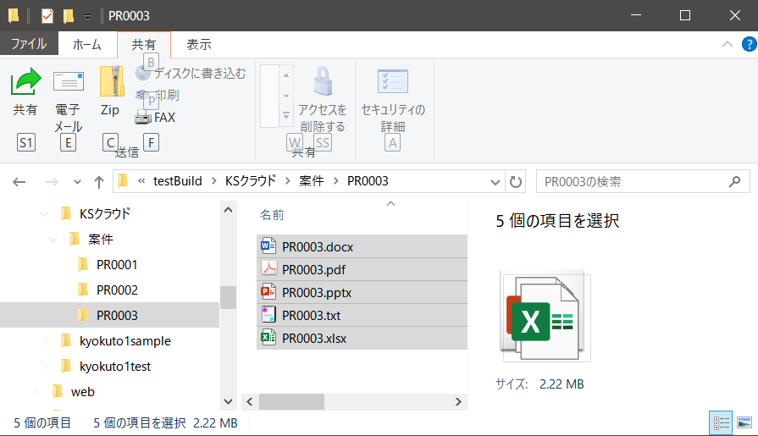
 |  |  |  |  |  |  | アップロードは作成中

 | ３．処理概要

 | ３．１ 初期表示

 |  | アカウントに該当するGoogleDrive上の案件フォルダを表示する
 |  | ・ | 登録してあるファイル/フォルダをすべてリスト表示する

 | ３．２ 添付ファイルの選択

 |  | 表示されているファイルをダブルクリックするとスケジュール編集画面に戻り、添付ファイルのアイコンボタンに表示反映する

 | ３．３ フォルダの移動

 |  | リストに有るフォルダのレコードをダブルクリックすると下位の階層に移動

 |  | 階層表示部のアイコンボタンをクリックすると該当する上位階層に移動する

 | ３．４ PCからのファイルアップロード：作成中

 |  | リストにファイルをドロップする方法を検討
 |  | ※ | .NETのファイル選択ダイアログはファイルのみでフォルダは別部品になっている。
 |  |  | リストにファイルをドロップした場合はフォルダもファイルも区別なくアップロードできる

